図１
図１ 要支援度別利用者数の構成割合（介護予防サービス）（詳細票）
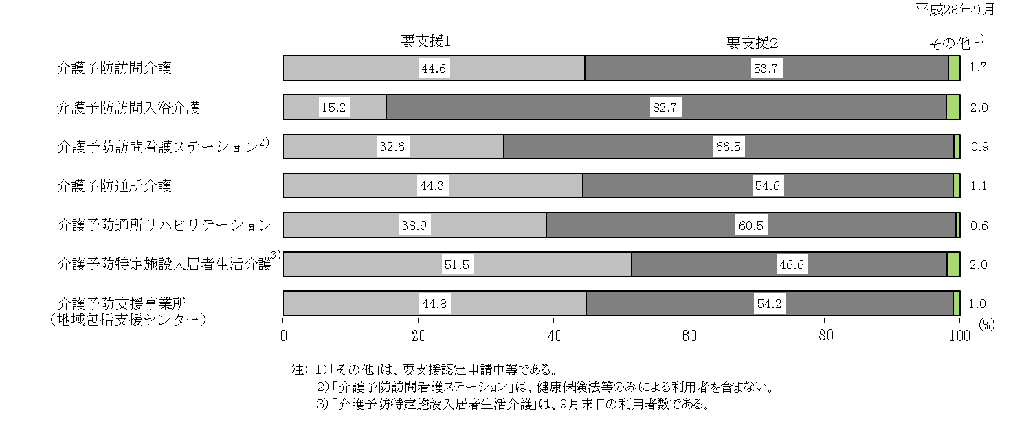

図２
図２ 要介護度別利用者数の構成割合（介護サービス）（詳細票）

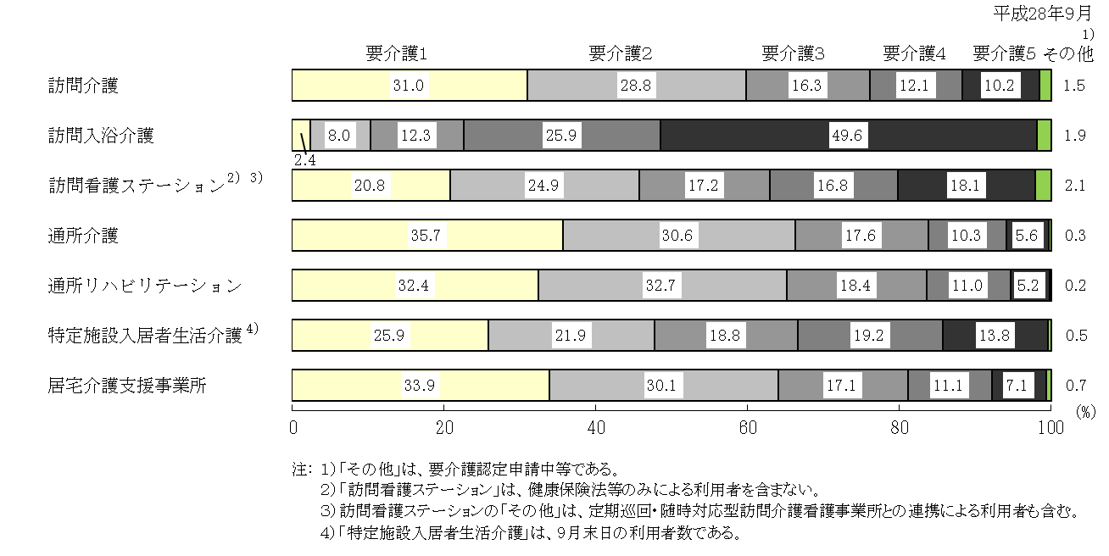

図３
図３ 要介護度別利用者１人当たり訪問回数の年次推移（詳細票）

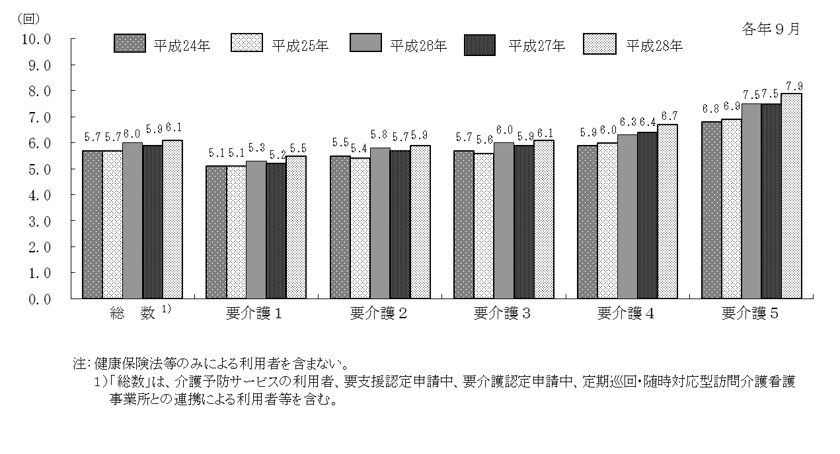

図４
図４ 性・年齢階級別同居家族の状況の構成割合 《利用者票》
（介護保険法による利用者）
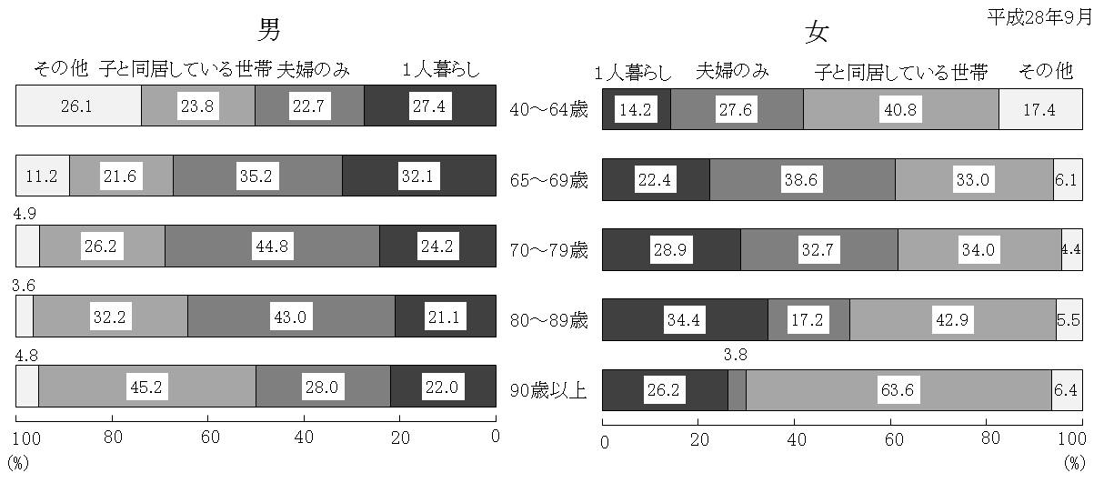

図５
図５ 年齢階級別認知症の状況の構成割合 《利用者票》
（介護保険法による利用者）
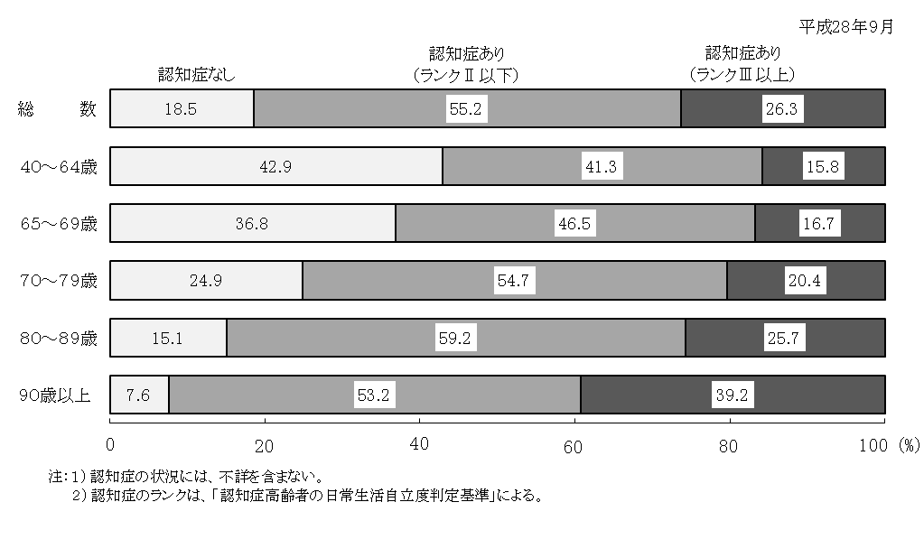

図６
図６ 認知症の状況別要介護（要支援）度の構成割合 《利用者票》
（介護保険法による利用者）

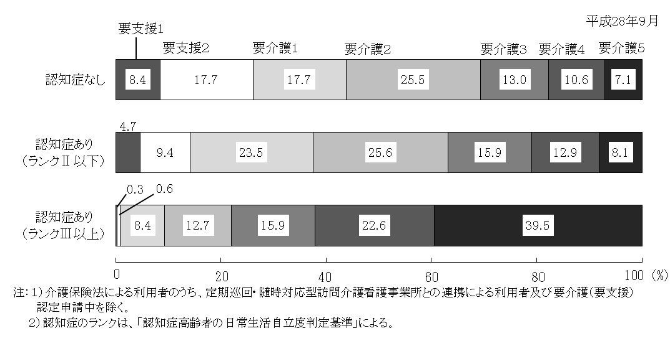

図７
図７ 要介護度別在所者数（構成割合）の年次推移（詳細票）
 |  |  |  |  | 各年９月末現在

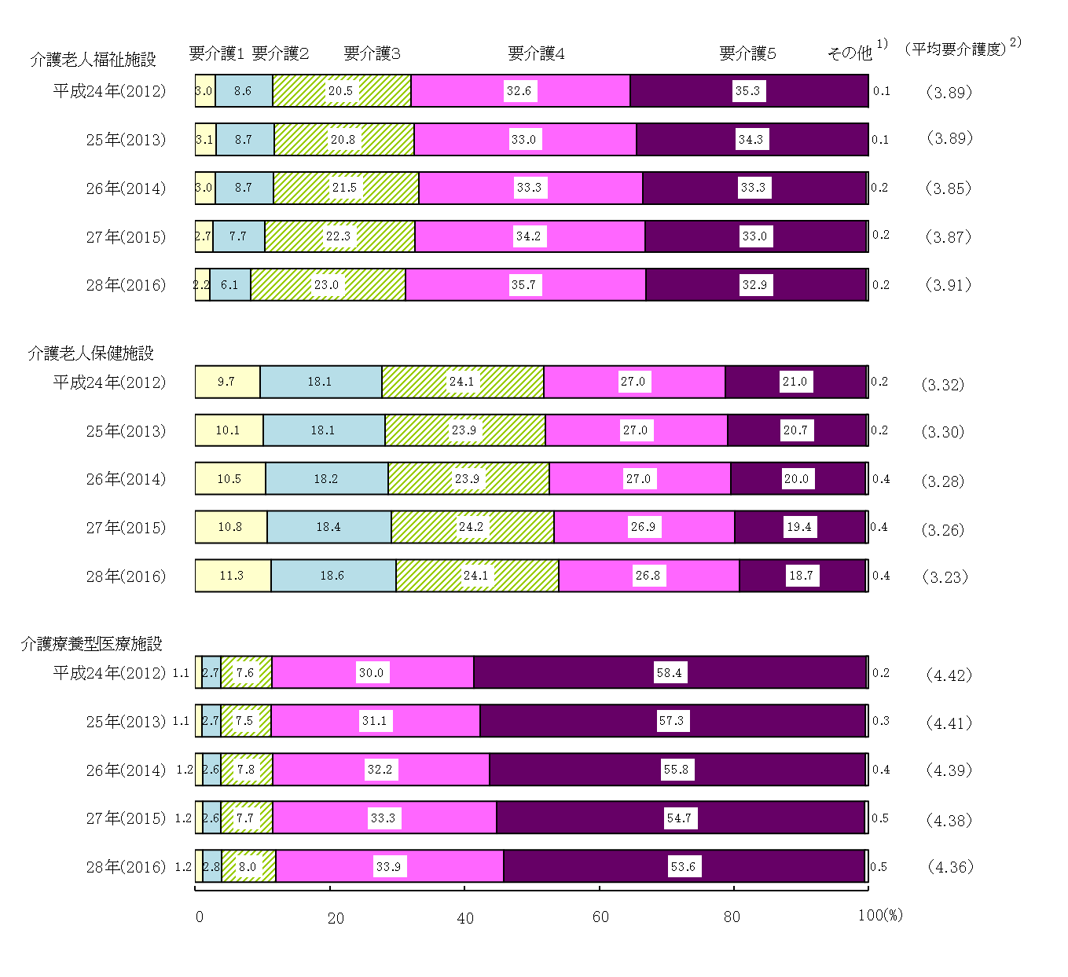

 | 注： | １）「その他」は、要介護認定申請中等である。
 |  | ２）「平均要介護度」は、以下の算式により計算した。

 |  | 平均要介護度 | ＝ | 在所者の要介護度の合計
 |  |  |  | 要介護１～５の在所者数の合計

表18
表18 １施設・事業所当たり常勤換算従事者数（詳細票）

（単位：人） |  |  |  |  |  |  |  |  |  |  |  |  |  |  |  |  |  |  | 平成28年10月１日現在
 | 訪 問 系 |  |  | 通 所 系 |  |  |  |  |  | そ の 他 |  |  |  |  |  | 介 護 保 険 施 設
 | 訪問介護 | 訪問入浴 介護 | 訪問看護 ｽﾃｰｼｮﾝ | 通所介護 |  | 地域密着型通所介護 |  | 通所ﾘﾊﾋﾞﾘﾃｰｼｮﾝ |  | 短期入所 生活介護 |  | 特定施設 入居者 生活介護 |  | 認知症対 応型共同 生活介護 |  | 介護老人 福祉施設 |  | 介護老人 保健施設 | 介護療養型医療施設
1)
2)
 |  |  |  |  |  |  |  | 介護老人 保健施設 | 医療施設
総 数 | 7.9 | 5.7 | 6.7 |  | 11.3 |  | 5.6 | 12.6 | 9.6 |  | 19.0 |  | 25.6 |  | 13.1 |  | 44.9 | 52.2 | 35.7
医師 | … | … | … |  | 0.0 |  | 0.0 | 0.6 | 0.7 |  | 0.2 |  | … |  | … |  | 0.2 | 1.1 | 2.7
3)
看護師 | … | 1.0 | 4.3 |  | 0.6 |  | 0.3 | 0.6 | 0.7 |  | 1.0 |  | 1.8 | ＊ | 0.2 |  | 2.2 | 5.1 | 6.7
准看護師 | … | 0.8 | 0.5 |  | 0.6 |  | 0.2 | 0.5 | 0.4 |  | 0.8 |  | 1.1 | ＊ | 0.1 |  | 1.7 | 4.8 | 6.1
機能訓練指導員 | … | … | … |  | 1.0 |  | 0.6 | … | … |  | 0.4 |  | 0.6 |  | … |  | 0.8 | … | …
看護師（再掲） | … | … | … |  | 0.3 |  | 0.2 | … | … |  | 0.1 |  | 0.2 |  | … |  | 0.2 | … | …
准看護師（再掲） | … | … | … |  | 0.3 |  | 0.1 | … | … |  | 0.1 |  | 0.1 |  | … |  | 0.2 | … | …
理学療法士 | … | … | 0.9 | ※ | 0.1 | ※ | 0.1 | 1.4 | 1.6 | ※ | 0.1 | ※ | 0.1 |  | … | ※ | 0.1 | 1.8 | 1.7
作業療法士 | … | … | 0.4 | ※ | 0.1 | ※ | 0.0 | 0.8 | 0.6 | ※ | 0.0 | ※ | 0.1 |  | … | ※ | 0.1 | 1.3 | 0.9
言語聴覚士 | … | … | 0.1 | ※ | 0.0 | ※ | 0.0 | 0.1 | 0.1 | ※ | 0.0 | ※ | 0.0 |  | … | ※ | 0.0 | 0.3 | 0.4
柔道整復師 | … | … | … | ※ | 0.1 | ※ | 0.1 | … | … | ※ | 0.0 | ※ | 0.1 |  | … | ※ | 0.1 | … | …
あん摩マッサージ指圧師 | … | … | … | ※ | 0.1 | ※ | 0.0 | … | … | ※ | 0.0 | ※ | 0.0 |  | … | ※ | 0.1 | … | …
介護支援専門員 | … | … | … |  | … |  | … | … | … |  | 0.4 |  | … | ＊＊ | 0.6 |  | 1.2 | 1.5 | 1.1
計画作成担当者 | … | … | … |  | … |  | … | … | … |  | … |  | 0.9 |  | 0.9 |  | … | … | …
生活相談員・支援相談員 | … | … | … |  | 1.4 |  | 1.2 | … | … |  | 0.9 |  | 1.1 |  | … |  | 1.3 | 1.6 | …
社会福祉士（再掲） | … | … | … |  | 0.2 |  | 0.1 | … | … |  | 0.2 |  | 0.2 |  | … |  | 0.4 | 0.6 | …
介護職員（訪問介護員） | 7.3 | 3.5 | … |  | 6.2 |  | 2.6 | 8.0 | 5.4 |  | 12.5 |  | 17.0 |  | 11.5 |  | 29.9 | 27.8 | 13.8
介護福祉士（再掲） | 3.6 | 1.4 | … |  | 2.6 |  | 0.8 | 5.1 | 3.0 |  | 7.0 |  | 6.8 |  | 4.6 |  | 17.7 | 18.3 | 6.6
実務者研修修了者(再掲) | 0.3 | 0.1 | … |  | … |  | … | … | … |  | … |  | … |  | … |  | … | … | …
旧介護職員基礎研修 課程修了者(再掲) | 0.2 | 0.0 | … |  | … |  | … | … | … |  | … |  | … |  | … |  | … | … | …
旧ホームヘルパー１級 研修課程修了者（再掲） | 0.2 | 0.1 | … |  | … |  | … | … | … |  | … |  | … |  | … |  | … | … | …
初任者研修修了者(再掲) | 3.0 | 1.0 | … |  | … |  | … | … | … |  | … |  | … |  | … |  | … | … | …
障害者生活支援員 | … | … | … |  | … |  | … | … | … |  | … |  | … |  | … |  | 0.0 | … | …
管理栄養士 | … | … | … |  | 0.0 |  | 0.0 | 0.3 | 0.1 |  | 0.4 |  | … |  | … |  | 0.9 | 1.0 | 0.9
栄養士 | … | … | … |  | 0.0 |  | 0.0 | 0.1 | 0.0 |  | 0.2 |  | … |  | … |  | 0.2 | 0.2 | 0.2
歯科衛生士 | … | … | … |  | 0.0 |  | 0.0 | 0.0 | 0.0 |  | … |  | … |  | … |  | 0.0 | 0.1 | 0.1
調理員 | … | … | … |  | 0.4 |  | 0.2 | … | … |  | 0.9 |  | … |  | … |  | 2.0 | 1.5 | …
その他の職員 | 0.5 | 0.4 | 0.5 |  | 0.9 |  | 0.5 | … | … |  | 1.5 |  | 3.2 |  | 0.8 |  | 3.6 | 3.8 | …

注：常勤換算従事者数は調査した職種分のみであり、調査した職種以外は「…」とした。
介護予防のみ行っている事業所は対象外とした。
従事者数不詳の事業所を除いて算出した。
職種については抜粋であり、詳細な職種については統計表を参照。
「※」は機能訓練指導員の再掲である。
「＊」は介護職員の再掲である。
「＊＊」は計画作成担当者の再掲である。
１）「短期入所生活介護」は、空床利用型のみの従事者を含まない。
２）「介護療養型医療施設」は、介護療養病床を有する病棟の従事者を含む。
３）「看護師」は、保健師及び助産師を含む。

統計表(3-1)
1)
統計表 １施設・事業所当たり常勤換算従事者数（３－１）（詳細票）
（単位：人） |  |  |  |  |  |  |  |  |  |  |  |  |  |  |  |  |  |  |  |  |  |  |  |  |  |  |  |  |  |  |  |  | 平成28年10月１日現在
 | 訪問介護 |  |  | 訪問入浴介護 |  |  | 訪問看護ステーション |  |  | 通所介護 |  |  |  |  |  | 通所リハビリテーション （介護老人保健施設） |  |  | 通所リハビリテーション （医療施設） |  |  | 短期入所生活介護 |  |  |  |  |  | 特定施設入居者生活介護
 | 総 数 | 常 勤 | 非常勤 | 総 数 | 常 勤 | 非常勤 | 総 数 | 常 勤 | 非常勤 | 総 数 |  | 常 勤 |  | 非常勤 |  | 総 数 | 常 勤 | 非常勤 | 総 数 | 常 勤 | 非常勤 | 総 数 |  | 常 勤 |  | 非常勤 |  | 総 数 |  | 常 勤 |  | 非常勤
総 数 | 7.9 | 4.7 | 3.2 | 5.7 | 3.5 | 2.2 | 6.7 | 5.2 | 1.5 |  | 11.3 |  | 7.7 |  | 3.7 | 12.6 | 10.5 | 2.1 | 9.6 | 7.8 | 1.7 |  | 19.0 |  | 15.9 |  | 3.1 |  | 25.6 |  | 19.8 |  | 5.8
施設長 | … | … | … | … | … | … | … | … | … |  | … |  | … |  | … | … | … | … | … | … | … |  | … |  | … |  | … |  | … |  | … |  | …
医師 | … | … | … | … | … | … | … | … | … |  | 0.0 |  | 0.0 |  | 0.0 | 0.6 | 0.6 | 0.1 | 0.7 | 0.7 | 0.0 |  | 0.2 |  | 0.0 |  | 0.1 |  | … |  | … |  | …
歯科医師 | … | … | … | … | … | … | … | … | … |  | … |  | … |  | … | … | … | … | … | … | … |  | … |  | … |  | … |  | … |  | … |  | …
3)
薬剤師 | … | … | … | … | … | … | … | … | … |  | … |  | … |  | … | … | … | … | … | … | … |  | … |  | … |  | … |  | … |  | … |  | …
看護師 | … | … | … | 1.0 | 0.4 | 0.6 | 4.3 | 3.3 | 1.0 |  | 0.6 |  | 0.3 |  | 0.3 | 0.6 | 0.4 | 0.2 | 0.7 | 0.5 | 0.2 |  | 1.0 |  | 0.8 |  | 0.2 |  | 1.8 |  | 1.3 |  | 0.5
准看護師 | … | … | … | 0.8 | 0.4 | 0.4 | 0.5 | 0.3 | 0.1 |  | 0.6 |  | 0.4 |  | 0.3 | 0.5 | 0.4 | 0.1 | 0.4 | 0.3 | 0.1 |  | 0.8 |  | 0.6 |  | 0.2 |  | 1.1 |  | 0.8 |  | 0.3
保健師 | … | … | … | … | … | … | 0.1 | 0.1 | 0.0 |  | … |  | … |  | … | … | … | … | … | … | … |  | … |  | … |  | … |  | … |  | … |  | …
助産師 | … | … | … | … | … | … | 0.0 | 0.0 | 0.0 |  | … |  | … |  | … | … | … | … | … | … | … |  | … |  | … |  | … |  | … |  | … |  | …
機能訓練指導員 | … | … | … | … | … | … | … | … | … |  | 1.0 |  | 0.7 |  | 0.3 | … | … | … | … | … | … |  | 0.4 |  | 0.4 |  | 0.1 |  | 0.6 |  | 0.5 |  | 0.1
看護師（再掲） | … | … | … | … | … | … | … | … | … |  | 0.3 |  | 0.2 |  | 0.1 | … | … | … | … | … | … |  | 0.1 |  | 0.1 |  | 0.0 |  | 0.2 |  | 0.1 |  | 0.0
准看護師（再掲） | … | … | … | … | … | … | … | … | … |  | 0.3 |  | 0.2 |  | 0.1 | … | … | … | … | … | … |  | 0.1 |  | 0.1 |  | 0.0 |  | 0.1 |  | 0.1 |  | 0.0
理学療法士 | … | … | … | … | … | … | 0.9 | 0.7 | 0.2 | ※ | 0.1 | ※ | 0.1 | ※ | 0.0 | 1.4 | 1.3 | 0.1 | 1.6 | 1.4 | 0.2 | ※ | 0.1 | ※ | 0.1 | ※ | 0.0 | ※ | 0.1 | ※ | 0.1 | ※ | 0.0
作業療法士 | … | … | … | … | … | … | 0.4 | 0.3 | 0.1 | ※ | 0.1 | ※ | 0.1 | ※ | 0.0 | 0.8 | 0.8 | 0.1 | 0.6 | 0.5 | 0.1 | ※ | 0.0 | ※ | 0.0 | ※ | 0.0 | ※ | 0.1 | ※ | 0.0 | ※ | 0.0
言語聴覚士 | … | … | … | … | … | … | 0.1 | 0.1 | 0.0 | ※ | 0.0 | ※ | 0.0 | ※ | 0.0 | 0.1 | 0.1 | 0.0 | 0.1 | 0.1 | 0.0 | ※ | 0.0 | ※ | 0.0 | ※ | 0.0 | ※ | 0.0 | ※ | 0.0 | ※ | 0.0
柔道整復師 | … | … | … | … | … | … | … | … | … | ※ | 0.1 | ※ | 0.1 | ※ | 0.0 | … | … | … | … | … | … | ※ | 0.0 | ※ | 0.0 | ※ | 0.0 | ※ | 0.1 | ※ | 0.1 | ※ | 0.0
あん摩マッサージ指圧師 | … | … | … | … | … | … | … | … | … | ※ | 0.1 | ※ | 0.0 | ※ | 0.0 | … | … | … | … | … | … | ※ | 0.0 | ※ | 0.0 | ※ | 0.0 | ※ | 0.0 | ※ | 0.0 | ※ | 0.0
歯科衛生士 | … | … | … | … | … | … | … | … | … |  | 0.0 |  | 0.0 |  | 0.0 | 0.0 | 0.0 | 0.0 | 0.0 | 0.0 | 0.0 |  | … |  | … |  | … |  | … |  | … |  | …
精神保健福祉士等 | … | … | … | … | … | … | … | … | … |  | … |  | … |  | … | … | … | … | … | … | … |  | … |  | … |  | … |  | … |  | … |  | …
専門職員 | … | … | … | … | … | … | … | … | … |  | … |  | … |  | … | … | … | … | … | … | … |  | … |  | … |  | … |  | … |  | … |  | …
社会福祉主事（再掲） | … | … | … | … | … | … | … | … | … |  | … |  | … |  | … | … | … | … | … | … | … |  | … |  | … |  | … |  | … |  | … |  | …
介護支援専門員 | … | … | … | … | … | … | … | … | … |  | … |  | … |  | … | … | … | … | … | … | … |  | 0.4 |  | 0.4 |  | 0.0 |  | … |  | … |  | …
計画作成担当者 | … | … | … | … | … | … | … | … | … |  | … |  | … |  | … | … | … | … | … | … | … |  | … |  | … |  | … |  | 0.9 |  | 0.8 |  | 0.1
生活相談員・支援相談員 | … | … | … | … | … | … | … | … | … |  | 1.4 |  | 1.3 |  | 0.1 | … | … | … | … | … | … |  | 0.9 |  | 0.8 |  | 0.0 |  | 1.1 |  | 1.1 |  | 0.0
社会福祉士（再掲） | … | … | … | … | … | … | … | … | … |  | 0.2 |  | 0.1 |  | 0.0 | … | … | … | … | … | … |  | 0.2 |  | 0.2 |  | 0.0 |  | 0.2 |  | 0.1 |  | 0.0
障害者生活支援員 | … | … | … | … | … | … | … | … | … |  | … |  | … |  | … | … | … | … | … | … | … |  | … |  | … |  | … |  | … |  | … |  | …
介護職員（訪問介護員） | 7.3 | 4.2 | 3.1 | 3.5 | 2.4 | 1.2 | … | … | … |  | 6.2 |  | 4.2 |  | 2.1 | 8.0 | 6.6 | 1.5 | 5.4 | 4.2 | 1.2 |  | 12.5 |  | 10.7 |  | 1.8 |  | 17.0 |  | 13.4 |  | 3.6
介護福祉士（再掲） | 3.6 | 2.5 | 1.0 | 1.4 | 1.1 | 0.4 | … | … | … |  | 2.6 |  | 2.0 |  | 0.6 | 5.1 | 4.5 | 0.6 | 3.0 | 2.6 | 0.4 |  | 7.0 |  | 6.4 |  | 0.5 |  | 6.8 |  | 6.0 |  | 0.8
実務者研修修了者(再掲) | 0.3 | 0.2 | 0.1 | 0.1 | 0.1 | 0.0 | … | … | … |  | … |  | … |  | … | … | … | … | … | … | … |  | … |  | … |  | … |  | … |  | … |  | …
旧基礎研修課程修了者(再掲) | 0.2 | 0.1 | 0.1 | 0.0 | 0.0 | 0.0 | … | … | … |  | … |  | … |  | … | … | … | … | … | … | … |  | … |  | … |  | … |  | … |  | … |  | …
旧ヘルパー１級課程修了者（再掲） | 0.2 | 0.1 | 0.1 | 0.1 | 0.0 | 0.0 | … | … | … |  | … |  | … |  | … | … | … | … | … | … | … |  | … |  | … |  | … |  | … |  | … |  | …
初任者研修修了者（再掲） | 3.0 | 1.1 | 1.9 | 1.0 | 0.6 | 0.4 | … | … | … |  | … |  | … |  | … | … | … | … | … | … | … |  | … |  | … |  | … |  | … |  | … |  | …
オペレーター | … | … | … | … | … | … | … | … | … |  | … |  | … |  | … | … | … | … | … | … | … |  | … |  | … |  | … |  | … |  | … |  | …
面接相談員 | … | … | … | … | … | … | … | … | … |  | … |  | … |  | … | … | … | … | … | … | … |  | … |  | … |  | … |  | … |  | … |  | …
福祉用具専門相談員 | … | … | … | … | … | … | … | … | … |  | … |  | … |  | … | … | … | … | … | … | … |  | … |  | … |  | … |  | … |  | … |  | …
管理栄養士 | … | … | … | … | … | … | … | … | … |  | 0.0 |  | 0.0 |  | 0.0 | 0.3 | 0.3 | 0.0 | 0.1 | 0.1 | 0.0 |  | 0.4 |  | 0.4 |  | 0.0 |  | … |  | … |  | …
栄養士 | … | … | … | … | … | … | … | … | … |  | 0.0 |  | 0.0 |  | 0.0 | 0.1 | 0.1 | 0.0 | 0.0 | 0.0 | 0.0 |  | 0.2 |  | 0.1 |  | 0.0 |  | … |  | … |  | …
調理員 | … | … | … | … | … | … | … | … | … |  | 0.4 |  | 0.2 |  | 0.3 | … | … | … | … | … | … |  | 0.9 |  | 0.7 |  | 0.3 |  | … |  | … |  | …
その他の職員 | 0.5 | 0.5 | 0.1 | 0.4 | 0.3 | 0.0 | 0.5 | 0.4 | 0.1 |  | 0.9 |  | 0.6 |  | 0.3 | … | … | … | … | … | … |  | 1.5 |  | 1.1 |  | 0.4 |  | 3.2 |  | 2.0 |  | 1.2
注：常勤換算従事者数は調査した職種分のみであり、調査した職種以外は「…」とした。
介護予防のみ行っている事業所は対象外とした。
従事者不詳の事業所を除いて算出した。
「常勤」は兼務者の常勤換算数と専従者数との合計であり、「非常勤」は常勤換算数である。
「※」は機能訓練指導員の再掲である。
「＊」は介護職員の再掲である。
「＊＊」は計画作成担当者の再掲である。
「※※」は専門職員の再掲である。
１）「短期入所生活介護」は、空床利用型のみの従事者を含まない。
２）「介護療養型医療施設」は、介護療養病床を有する病棟の従事者を含む。
３）介護老人福祉施設、地域密着型介護老人福祉施設、介護老人保健施設、介護療養型医療施設、通所リハビリテーション及び定期巡回・随時対応型訪問介護看護の「看護師」は、保健師を含む。

統計表(3-2)
統計表 １施設・事業所当たり常勤換算従事者数（３－２）（詳細票）
（単位：人） |  |  |  |  |  |  |  |  |  |  |  |  |  |  |  |  |  |  |  |  |  |  |  |  |  |  |  |  |  |  |  |  |  |  |  | 平成28年10月１日現在
 | 福祉用具貸与 |  |  | 特定福祉用具販売 |  |  | 定期巡回・随時対応型 訪問介護看護 |  |  | 夜間対応型訪問介護 |  |  | 地域密着型通所介護 |  |  |  |  |  | 認知症対応型通所介護 |  |  |  |  |  | 小規模多機能型居宅介護 |  |  |  |  |  | 認知症対応型共同生活介護
 | 総 数 | 常 勤 | 非常勤 | 総 数 | 常 勤 | 非常勤 | 総 数 | 常 勤 | 非常勤 | 総 数 | 常 勤 | 非常勤 | 総 数 |  | 常 勤 |  | 非常勤 |  | 総 数 |  | 常 勤 |  | 非常勤 |  | 総 数 |  | 常 勤 |  | 非常勤 |  | 総 数 |  | 常 勤 |  | 非常勤
総 数 | 4.8 | 4.6 | 0.3 | 4.8 | 4.6 | 0.3 | 17.2 | 13.3 | 3.9 | 11.8 | 8.3 | 3.4 |  | 5.6 |  | 3.7 |  | 1.9 |  | 7.0 |  | 5.0 |  | 2.0 |  | 11.5 |  | 8.8 |  | 2.7 |  | 13.1 |  | 10.7 |  | 2.4
施設長 | … | … | … | … | … | … | … | … | … | … | … | … |  | … |  | … |  | … |  | … |  | … |  | … |  | … |  | … |  | … |  | … |  | … |  | …
医師 | … | … | … | … | … | … | … | … | … | … | … | … |  | 0.0 |  | 0.0 |  | 0.0 |  | 0.0 |  | 0.0 |  | 0.0 |  | … |  | … |  | … |  | … |  | … |  | …
歯科医師 | … | … | … | … | … | … | … | … | … | … | … | … |  | … |  | … |  | … |  | … |  | … |  | … |  | … |  | … |  | … |  | … |  | … |  | …
3)
薬剤師 | … | … | … | … | … | … | … | … | … | … | … | … |  | … |  | … |  | … |  | … |  | … |  | … |  | … |  | … |  | … |  | … |  | … |  | …
看護師 | … | … | … | … | … | … | 1.2 | 0.9 | 0.2 | … | … | … |  | 0.3 |  | 0.1 |  | 0.1 |  | 0.2 |  | 0.1 |  | 0.1 |  | 0.5 |  | 0.3 |  | 0.2 | ＊ | 0.2 | ＊ | 0.1 | ＊ | 0.1
准看護師 | … | … | … | … | … | … | 0.3 | 0.2 | 0.1 | … | … | … |  | 0.2 |  | 0.1 |  | 0.1 |  | 0.2 |  | 0.1 |  | 0.1 |  | 0.5 |  | 0.3 |  | 0.1 | ＊ | 0.1 | ＊ | 0.1 | ＊ | 0.0
保健師 | … | … | … | … | … | … | … | … | … | … | … | … |  | … |  | … |  | … |  | … |  | … |  | … |  | … |  | … |  | … |  | … |  | … |  | …
助産師 | … | … | … | … | … | … | … | … | … | … | … | … |  | … |  | … |  | … |  | … |  | … |  | … |  | … |  | … |  | … |  | … |  | … |  | …
機能訓練指導員 | … | … | … | … | … | … | … | … | … | … | … | … |  | 0.6 |  | 0.4 |  | 0.2 |  | 0.4 |  | 0.2 |  | 0.2 |  | … |  | … |  | … |  | … |  | … |  | …
看護師（再掲） | … | … | … | … | … | … | … | … | … | … | … | … |  | 0.2 |  | 0.1 |  | 0.1 |  | 0.2 |  | 0.1 |  | 0.1 |  | … |  | … |  | … |  | … |  | … |  | …
准看護師（再掲） | … | … | … | … | … | … | … | … | … | … | … | … |  | 0.1 |  | 0.1 |  | 0.1 |  | 0.1 |  | 0.1 |  | 0.1 |  | … |  | … |  | … |  | … |  | … |  | …
理学療法士 | … | … | … | … | … | … | 0.2 | 0.1 | 0.0 | … | … | … | ※ | 0.1 | ※ | 0.0 | ※ | 0.0 | ※ | 0.0 | ※ | 0.0 | ※ | 0.0 |  | … |  | … |  | … |  | … |  | … |  | …
作業療法士 | … | … | … | … | … | … | 0.1 | 0.1 | 0.0 | … | … | … | ※ | 0.0 | ※ | 0.0 | ※ | 0.0 | ※ | 0.0 | ※ | 0.0 | ※ | 0.0 |  | … |  | … |  | … |  | … |  | … |  | …
言語聴覚士 | … | … | … | … | … | … | 0.0 | 0.0 | 0.0 | … | … | … | ※ | 0.0 | ※ | 0.0 | ※ | 0.0 | ※ | 0.0 | ※ | 0.0 | ※ | 0.0 |  | … |  | … |  | … |  | … |  | … |  | …
柔道整復師 | … | … | … | … | … | … | … | … | … | … | … | … | ※ | 0.1 | ※ | 0.1 | ※ | 0.0 | ※ | 0.0 | ※ | 0.0 | ※ | 0.0 |  | … |  | … |  | … |  | … |  | … |  | …
あん摩マッサージ指圧師 | … | … | … | … | … | … | … | … | … | … | … | … | ※ | 0.0 | ※ | 0.0 | ※ | 0.0 | ※ | 0.0 | ※ | 0.0 | ※ | 0.0 |  | … |  | … |  | … |  | … |  | … |  | …
歯科衛生士 | … | … | … | … | … | … | … | … | … | … | … | … |  | 0.0 |  | 0.0 |  | 0.0 |  | 0.0 |  | 0.0 |  | 0.0 |  | … |  | … |  | … |  | … |  | … |  | …
精神保健福祉士等 | … | … | … | … | … | … | … | … | … | … | … | … |  | … |  | … |  | … |  | … |  | … |  | … |  | … |  | … |  | … |  | … |  | … |  | …
専門職員 | … | … | … | … | … | … | … | … | … | … | … | … |  | … |  | … |  | … |  | … |  | … |  | … |  | … |  | … |  | … |  | … |  | … |  | …
社会福祉主事（再掲） | … | … | … | … | … | … | … | … | … | … | … | … |  | … |  | … |  | … |  | … |  | … |  | … |  | … |  | … |  | … |  | … |  | … |  | …
介護支援専門員 | … | … | … | … | … | … | … | … | … | … | … | … |  | … |  | … |  | … |  | … |  | … |  | … |  | 0.7 |  | 0.6 |  | 0.1 | ＊＊ | 0.6 | ＊＊ | 0.5 | ＊＊ | 0.1
計画作成担当者 | … | … | … | … | … | … | … | … | … | … | … | … |  | … |  | … |  | … |  | … |  | … |  | … |  | … |  | … |  | … |  | 0.9 |  | 0.8 |  | 0.1
生活相談員・支援相談員 | … | … | … | … | … | … | … | … | … | … | … | … |  | 1.2 |  | 1.0 |  | 0.1 |  | 1.0 |  | 1.0 |  | 0.1 |  | … |  | … |  | … |  | … |  | … |  | …
社会福祉士（再掲） | … | … | … | … | … | … | … | … | … | … | … | … |  | 0.1 |  | 0.1 |  | 0.0 |  | 0.1 |  | 0.1 |  | 0.0 |  | … |  | … |  | … |  | … |  | … |  | …
障害者生活支援員 | … | … | … | … | … | … | … | … | … | … | … | … |  | … |  | … |  | … |  | … |  | … |  | … |  | … |  | … |  | … |  | … |  | … |  | …
介護職員（訪問介護員） | … | … | … | … | … | … | 9.6 | 6.8 | 2.8 | 6.2 | 3.6 | 2.6 |  | 2.6 |  | 1.6 |  | 1.0 |  | 4.4 |  | 3.2 |  | 1.3 |  | 9.1 |  | 6.9 |  | 2.2 |  | 11.5 |  | 9.3 |  | 2.2
介護福祉士（再掲） | … | … | … | … | … | … | 5.7 | 4.5 | 1.2 | 3.7 | 2.5 | 1.2 |  | 0.8 |  | 0.6 |  | 0.2 |  | 2.0 |  | 1.6 |  | 0.4 |  | 3.9 |  | 3.3 |  | 0.5 |  | 4.6 |  | 4.1 |  | 0.5
...

統計表(3-3)
2)
統計表 １施設・事業所当たり常勤換算従事者数（３－３）（詳細票）
（単位：人） |  |  |  |  |  |  |  |  |  |  |  |  |  |  |  |  |  |  |  |  |  |  |  |  |  |  |  |  |  |  |  |  |  |  |  | 平成28年10月１日現在
 | 地域密着型特定施設 入居者生活介護 |  |  |  |  |  | 複合型サービス (看護小規模多機能型居宅介護) |  |  | 地域密着型介護老人福祉施設 |  |  |  |  |  | 介護予防支援事業所 (地域包括支援ｾﾝﾀｰ) |  |  |  |  |  | 居宅介護支援事業所 |  |  | 介護老人福祉施設 |  |  |  |  |  | 介護老人保健施設 |  |  | 介護療養型医療施設
 | 総 数 |  | 常 勤 |  | 非常勤 |  | 総 数 | 常 勤 | 非常勤 | 総 数 |  | 常 勤 |  | 非常勤 |  | 総 数 |  | 常 勤 |  | 非常勤 |  | 総 数 | 常 勤 | 非常勤 | 総 数 |  | 常 勤 |  | 非常勤 |  | 総 数 | 常 勤 | 非常勤 | 総 数 | 常 勤 | 非常勤
総 数 |  | 15.2 |  | 12.7 |  | 2.5 | 15.1 | 11.4 | 3.7 |  | 21.5 |  | 18.6 |  | 2.9 |  | 6.0 |  | 5.5 |  | 0.5 | 2.8 | 2.6 | 0.2 |  | 44.9 |  | 38.0 |  | 6.9 | 52.2 | 46.1 | 6.1 | 35.7 | 32.1 | 3.6
施設長 |  | … |  | … |  | … | … | … | … |  | 0.6 |  | 0.6 |  | 0.0 |  | … |  | … |  | … | … | … | … |  | 0.8 |  | 0.8 |  | 0.0 | … | … | … | … | … | …
医師 |  | … |  | … |  | … | … | … | … |  | 0.2 |  | 0.0 |  | 0.1 |  | … |  | … |  | … | … | … | … |  | 0.2 |  | 0.0 |  | 0.2 | 1.1 | 0.9 | 0.2 | 2.7 | 1.9 | 0.8
歯科医師 |  | … |  | … |  | … | … | … | … |  | 0.0 |  | 0.0 |  | 0.0 |  | … |  | … |  | … | … | … | … |  | 0.0 |  | 0.0 |  | 0.0 | 0.0 | 0.0 | 0.0 | 0.0 | 0.0 | 0.0
3)
薬剤師 |  | … |  | … |  | … | … | … | … |  | … |  | … |  | … |  | … |  | … |  | … | … | … | … |  | … |  | … |  | … | 0.3 | 0.1 | 0.2 | 0.9 | 0.8 | 0.1
看護師 |  | 0.9 |  | 0.7 |  | 0.2 | 3.3 | 2.4 | 1.0 |  | 1.1 |  | 0.9 |  | 0.2 | ※※ | 0.6 | ※※ | 0.6 | ※※ | 0.0 | … | … | … |  | 2.2 |  | 1.8 |  | 0.5 | 5.1 | 4.3 | 0.8 | 6.7 | 6.0 | 0.7
准看護師 |  | 0.7 |  | 0.6 |  | 0.1 | 0.9 | 0.6 | 0.3 |  | 0.8 |  | 0.7 |  | 0.1 |  | … |  | … |  | … | … | … | … |  | 1.7 |  | 1.4 |  | 0.3 | 4.8 | 4.1 | 0.7 | 6.1 | 5.5 | 0.6
保健師 |  | … |  | … |  | … | 0.1 | 0.1 | 0.0 |  | … |  | … |  | … | ※※ | 0.8 | ※※ | 0.8 | ※※ | 0.0 | … | … | … |  | … |  | … |  | … | … | … | … | … | … | …
助産師 |  | … |  | … |  | … | … | … | … |  | … |  | … |  | … |  | … |  | … |  | … | … | … | … |  | … |  | … |  | … | … | … | … | … | … | …
機能訓練指導員 |  | 0.5 |  | 0.4 |  | 0.1
看護師（再掲） |  | 0.2 |  | 0.2 |  | 0.0
准看護師（再掲） |  | 0.2 |  | 0.2 |  | 0.0
理学療法士 | ※ | 0.0 | ※ | 0.0 | ※ | 0.0
作業療法士 | ※ | 0.0 | ※ | 0.0 | ※ | 0.0
言語聴覚士 | ※ | - | ※ | - | ※ | -
柔道整復師 | ※ | 0.0 | ※ | 0.0 | ※ | 0.0
...

